상품제안서
6인치 탁상용 전자식선풍기 리모컨형 | 상품코드: S41879

 |  |  |  |  |  |  | 02-713-8555 | www.synergygift.co.kr
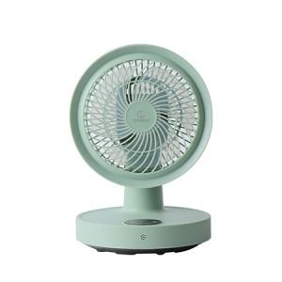 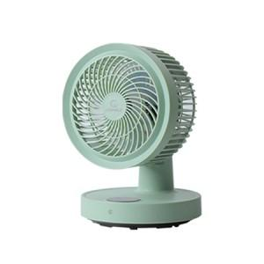 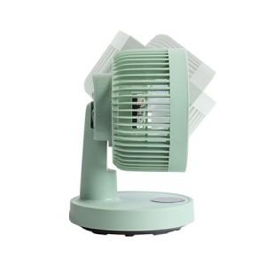

【상세/제작정보】

【인쇄/포장옵션】 | 스티커 / 포장불가능

【공급단가】 | 수량 | 10~ | 30~ | 100~ | 300~ | 500~
*VAT별도 | 단가 | 27,600원 | 25,900원 | 24,400원 | 23,600원 | 23,100원

【상품 URL】 | https://www.synergygift.co.kr:443/src/goods_detail.php?gdno=41879

